Лист1
№ ПП | Место | Проблема/доработка | Пример
1 | Главная форма | На основном экране, если развернуть форму, то она накрывает панель задач. Необходимо разворачивать до панели задачь
2 | Главная форма | Донастроить чередование цветов в табличной части главной формы | 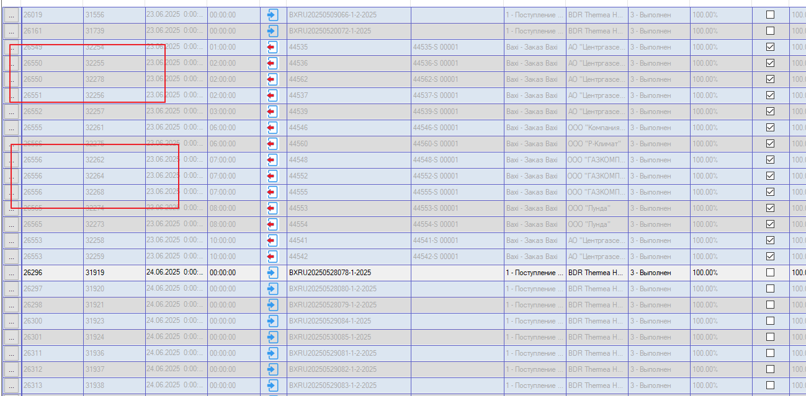
3 | Главная форма | "Выровнять" дизайн всех чекбоксов в один стиль
4 | Главная форма | Убрать поля-артефакты
5 | Справочники -> Депозиторы | После изменения параметра "База данных" и повторном открытии модуля, данная настройка возвращается к исходному значению = "Lvision", при этом появляется пустая строка
6 | Форма создания отгрузки - таймслот | Указан путь до объекта, вместо списка таймслотов | 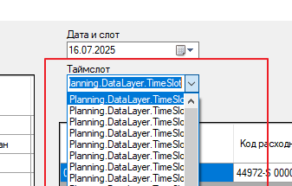
7 | Главная форма | После создания отгрузки остаются пустыми столбцы: код заказа, тип заказа, клиент, статус
8 | Главная форма | Не работает поиск
9 | Форма редактирования заказа | Ошибка при добавлении доп расходной партии в отгрузку | Подробная информация об использовании оперативной (JIT) отладки вместо данного диалогового окна содержится в конце этого сообщения. ************** Текст исключения ************** System.ArgumentNullException: Значение не может быть неопределенным. Имя параметра: source в System.Linq.Enumerable.Where[TSource](IEnumerable`1 source, Func`2 predicate) в Planning.ChooseOrder.GetOrderList() в Planning.ChooseOrder.PopulateOrders() в Planning.ChooseOrder..ctor(ShipmentAddResult selectedResult, Nullable`1 ShipmentId, Nullable`1 DepositorId, Nullable`1 IsShIn, ShipmentOrder shipmentOrder, Boolean isOrderParts, Nullable`1 LVOrderId) в Planning.ShipmentOrderPartEdit.btnGetOrderParts_Click(Object sender, EventArgs e) в System.Windows.Forms.Control.OnClick(EventArgs e) в System.Windows.Forms.Button.OnClick(EventArgs e) в System.Windows.Forms.Button.OnMouseUp(MouseEventArgs mevent) в System.Windows.Forms.Control.WmMouseUp(Message& m, MouseButtons button, Int32 clicks) в System.Windows.Forms.Control.WndProc(Message& m) в System.Windows.Forms.ButtonBase.WndProc(Message& m) в System.Windows.Forms.Button.WndProc(Message& m) в System.Windows.Forms.Control.ControlNativeWindow.OnMessage(Message& m) в System.Windows.Forms.Control.ControlNativeWindow.WndProc(Message& m) в System.Windows.Forms.NativeWindow.Callback(IntPtr hWnd, Int32 msg, IntPtr wparam, IntPtr lparam) ************** Загруженные сборки ************** mscorlib Версия сборки: 4.0.0.0 Версия Win32: 4.8.9310.0 built by: NET481REL1LAST_C CodeBase: file:///C:/Windows/Microsoft.NET/Framework/v4.0.30319/mscorlib.dll ---------------------------------------- Planning Версия сборки: 2.0.0.2 Версия Win32: 2.0.0.2 CodeBase: file:///C:/Planning_NRelease/Planning.exe ---------------------------------------- System.Windows.Forms Версия сборки: 4.0.0.0 Версия Win32: 4.8.9251.0 built by: NET481REL1LAST_C CodeBase: file:///C:/WINDOWS/Microsoft.Net/assembly/GA
10 | Спарвочники - Ворота | При добавлении новый вопрос, в поле вопрос курсор необходимо ставить слева, вбольшинстве случаев куами попадаю в право и нет возможность набрать номер ворот
11 | Справочники -> Транспортные компании | При добавлении новой ТК - ошибка | Подробная информация об использовании оперативной (JIT) отладки вместо данного диалогового окна содержится в конце этого сообщения. ************** Текст исключения ************** System.InvalidOperationException: Нулевой объект должен иметь значение. в System.ThrowHelper.ThrowInvalidOperationException(ExceptionResource resource) в System.Nullable`1.get_Value() в Planning.TransportCompanyFormEdit.Populate() в Planning.DictEditForm.DictEditForm_Load(Object sender, EventArgs e) в System.Windows.Forms.Form.OnLoad(EventArgs e) в System.Windows.Forms.Form.OnCreateControl() в System.Windows.Forms.Control.CreateControl(Boolean fIgnoreVisible) в System.Windows.Forms.Control.CreateControl() в System.Windows.Forms.Control.WmShowWindow(Message& m) в System.Windows.Forms.Control.WndProc(Message& m) в System.Windows.Forms.ScrollableControl.WndProc(Message& m) в System.Windows.Forms.Form.WmShowWindow(Message& m) в System.Windows.Forms.Form.WndProc(Message& m) в System.Windows.Forms.Control.ControlNativeWindow.OnMessage(Message& m) в System.Windows.Forms.Control.ControlNativeWindow.WndProc(Message& m) в System.Windows.Forms.NativeWindow.Callback(IntPtr hWnd, Int32 msg, IntPtr wparam, IntPtr lparam) ************** Загруженные сборки ************** mscorlib Версия сборки: 4.0.0.0 Версия Win32: 4.8.9310.0 built by: NET481REL1LAST_C CodeBase: file:///C:/Windows/Microsoft.NET/Framework/v4.0.30319/mscorlib.dll ---------------------------------------- Planning Версия сборки: 2.0.0.2 Версия Win32: 2.0.0.2 CodeBase: file:///C:/Planning_NRelease/Planning.exe ---------------------------------------- System.Windows.Forms Версия сборки: 4.0.0.0 Версия Win32: 4.8.9251.0 built by: NET481REL1LAST_C CodeBase: file:///C:/WINDOWS/Microsoft.Net/assembly/GAC_MSIL/System.Windows.Forms/v4.0_4.0.0.0__b77a5c561934e089/System.Windows.Forms.dll ---------------------------------------- System Версия сборки: 4.0.0.0
12 | Справочники -> Поставщики | Меню модификации справочника неактивно
13 | Справочники -> Виды транспорта | Справочник не открывается
14 | Справочники -> Склады | Меню модификации справочника неактивно
15 | Справочники -> Таможенные посты | Меню модификации справочника неактивно
16 | Справочники -> Таможенные посты | 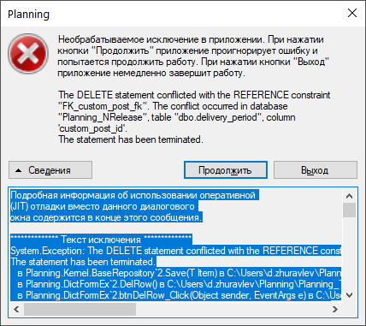 После добавления нового поста, новая запись задублиовалась, удалил одну строку, при вопытке удаления второй, система вернула ошибку Добави еще один тестовый тамженный пост - дублиования нет. Система не дает удалять посты - возращает ошибку | Подробная информация об использовании оперативной (JIT) отладки вместо данного диалогового окна содержится в конце этого сообщения. ************** Текст исключения ************** System.Exception: The DELETE statement conflicted with the REFERENCE constraint "FK_custom_post_fk". The conflict occurred in database "Planning_NRelease", table "dbo.delivery_period", column 'custom_post_id'. The statement has been terminated. в Planning.Kernel.BaseRepository`2.Save(T Item) в C:\Users\d.zhuravlev\Planning\Planning_TestVer\Planning.Kernel\BaseObjects\BaseRepository.cs:строка 107 в Planning.DictFormEx`2.DelRow() в C:\Users\d.zhuravlev\Planning\Planning_TestVer\Planning\Dicts\DictFormEx.cs:строка 112 в Planning.DictFormEx`2.btnDelRow_Click(Object sender, EventArgs e) в C:\Users\d.zhuravlev\Planning\Planning_TestVer\Planning\Dicts\DictFormEx.cs:строка 172 в System.Windows.Forms.ToolStripItem.RaiseEvent(Object key, EventArgs e) в System.Windows.Forms.ToolStripButton.OnClick(EventArgs e) в System.Windows.Forms.ToolStripItem.HandleClick(EventArgs e) в System.Windows.Forms.ToolStripItem.HandleMouseUp(MouseEventArgs e) в System.Windows.Forms.ToolStripItem.FireEventInteractive(EventArgs e, ToolStripItemEventType met) в System.Windows.Forms.ToolStripItem.FireEvent(EventArgs e, ToolStripItemEventType met) в System.Windows.Forms.ToolStrip.OnMouseUp(MouseEventArgs mea) в System.Windows.Forms.Control.WmMouseUp(Message& m, MouseButtons button, Int32 clicks) в System.Windows.Forms.Control.WndProc(Message& m) в System.Windows.Forms.ScrollableControl.WndProc(Message& m) в System.Windows.Forms.ToolStrip.WndProc(Message& m) в System.Windows.Forms.Control.ControlNativeWindow.OnMessage(Message& m) в System.Windows.Forms.Control.ControlNativeWindow.WndProc(Message& m) в System.Windows.Forms.NativeWindow.Callback(IntPtr hWnd, Int32 msg, IntPtr wparam, IntPtr lparam) ************** Загруженные сборки ************** mscorlib Версия сборки:
17 | Главная форма | Принажати ПКМ на строке не появляется контекстное меню "печать, детализация"
18 | Форма редактирования заказа | При добавлении заказа через расходную партию не добавляется заказ
19 | Главная форма, форма создания отгрузки | На форме создания отшрузки присутствуют заказы, для которых уже созданны отгрузки
20
21
22
23
24
25
26
27
28
29
30
31
32
33
34
35
36
37
38
39
40
41
42
43
44
45
46
47
48
49
50
51
52
53
54
55
56
57
58
59
60
61
62
63
64
65
66
67
68
69
70
71
72
73
74
75
76
77
78
79
80
81
82
83
84
85
86
87
88
89
90
91
92
93
94
95
96
97
98
99
100
101
102
103
104
105
106
107
108
109
110
111
112
113
114
115
116
117
118
119
120
121
122
123
124
125
126
127
128
129
130
131
132
133
134
135
136
137
138
139
140
141
142
143
144
145
146
147
148
149
150
151
152
153
154
155
156
157
158
159
160
161
162
163
164
165
166
167
168
169
170
171
172
173
174
175
176
177
178
179
180
181
182
183
184
185
186
187
188
189
190
191
192
193

Лист2
